9-海口空港综合保税区多功能物流仓储中心
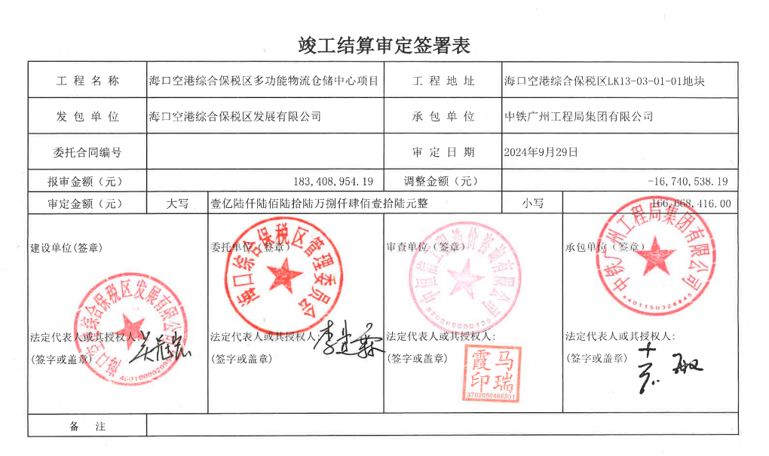
海口空港综合保税区多功能物流仓储中心

